关系图
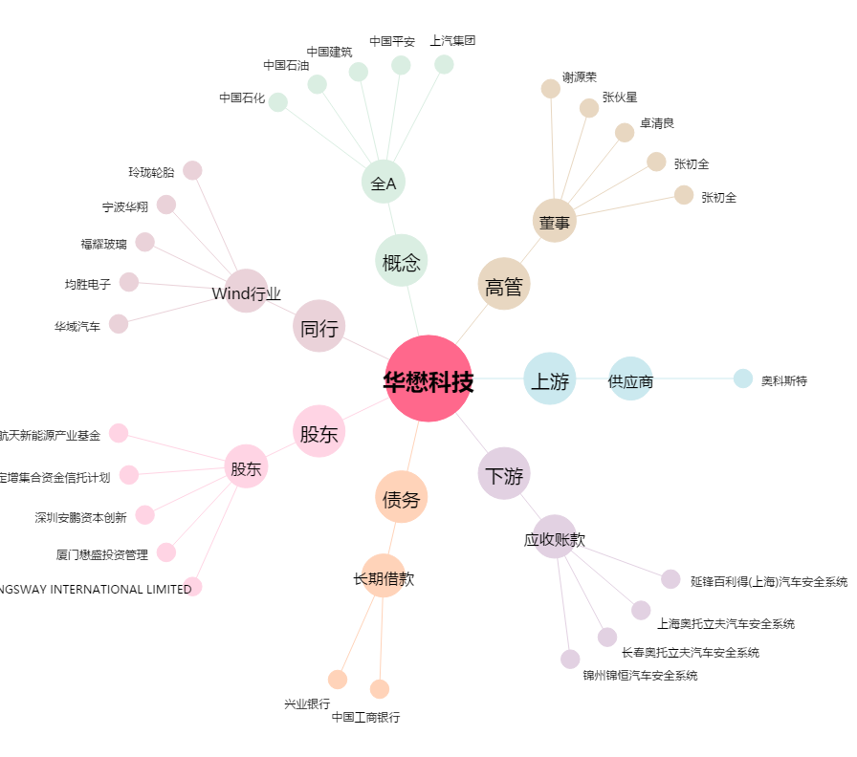
华懋科技[603306.SH] - 关系概览图

